Лист1
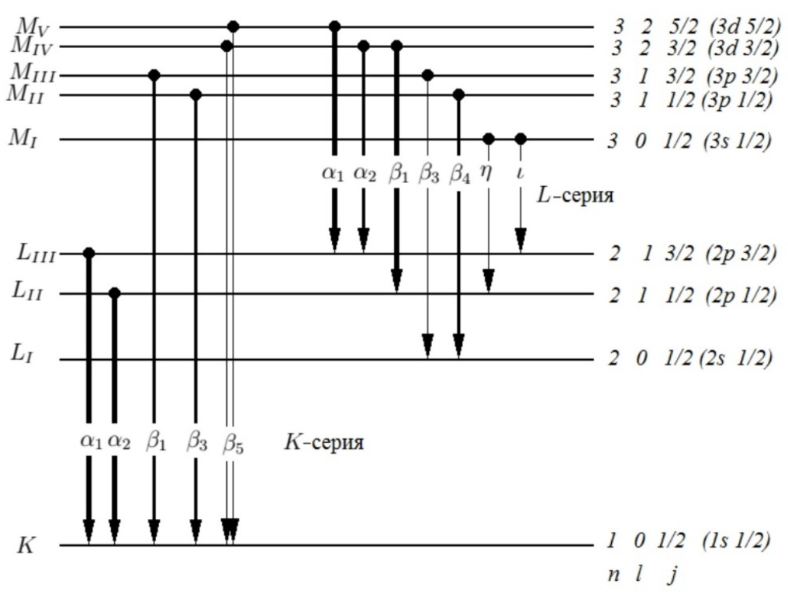
L-линии | Золото | Осмий | Вольфрам | Ренний | Свинец | Тантал | Платина | n | l | j
Z | 79 | 76 | 74 | 75 | 82 | 73 | 78
а1 | 1274 | 1390 | 1475 | 1431 | 1172 | 1520 | 1310 | 3 -> 2 | 2 -> 1 | 2.5 -> 1.5
а2 | 1284 | 1401 | 1486 | 1441 | 1183 | 1531 | 1321 | 3 -> 2 | 2 -> 1 | 1.5 -> 1.5
b1 | 1082 | 1196 | 1280 | 1235 | 979 | 1324 | 1117 | 3 -> 2 | 2 -> 1 | 1.5 -> 0.5
b2 | 1067 | 1168 | 1242 | 1203 | none | 1281 | 1099
b3 | none | 1178 | 1261 | 1213 | none | 1305 | none | 3 -> 2 | 1 -> 0 | 1.5 -> 0.5
b4 | 1104 | 1218 | 1298 | 1257 | 1003 | 1348 | 1142 | 3 -> 2 | 1 -> 0 | 0.5 -> 0.5
b5 | 1040 | none | none | 1175 | 948 | 1263 | 1073
g1 | 924 | 1025 | 1060 | 1056 | 840 | 1136 | 954
g2 | 902 | 997 | none | 1031 | none | 1102 | none
g3 | 897 | 992 | 1261 | 1024 | 813 | 1097 | 927
g4 | none | none | none | none | none | 1061 | none
nu | none | 1327 | 1421 | 1372 | 1088 | 1471 | 1243
I | none | none | none | none | 1346 | none | none
a2-a1 | 10 | 11 | 11 | 10 | 11 | 11 | 11
a2-b1 | 202 | 205 | 206 | 206 | 204 | 207 | 204
b3-b4 | none | 40 | 37 | 44 | none | 43 | none

